HORECA
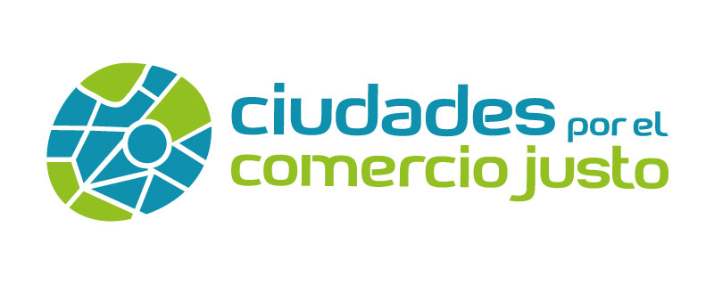

Criterio 2: accesibilidad a productos de Comercio Justo
Listado de establecimientos HORECA (cafeterías, bares, restaurantes, empresas de catering, servicios de máquinas vending, etc.), que ofertan productos de Comercio Justo en tu municipio
*Este documento es editable, rellena con los datos de tu municipio, guarda los cambios y anexa el documento al formulario con el nombre de “Criterio 3.2 y nombre de tu municipio”

NOMBRE COMERCIAL | DIRECCIÓN | CÓDIGO POSTAL | SECTOR/TIPO DE ESTABLECIMIENTO | CATEGORÍA DE PRODUCTO (OPCIONAL)

